新規積算フロー
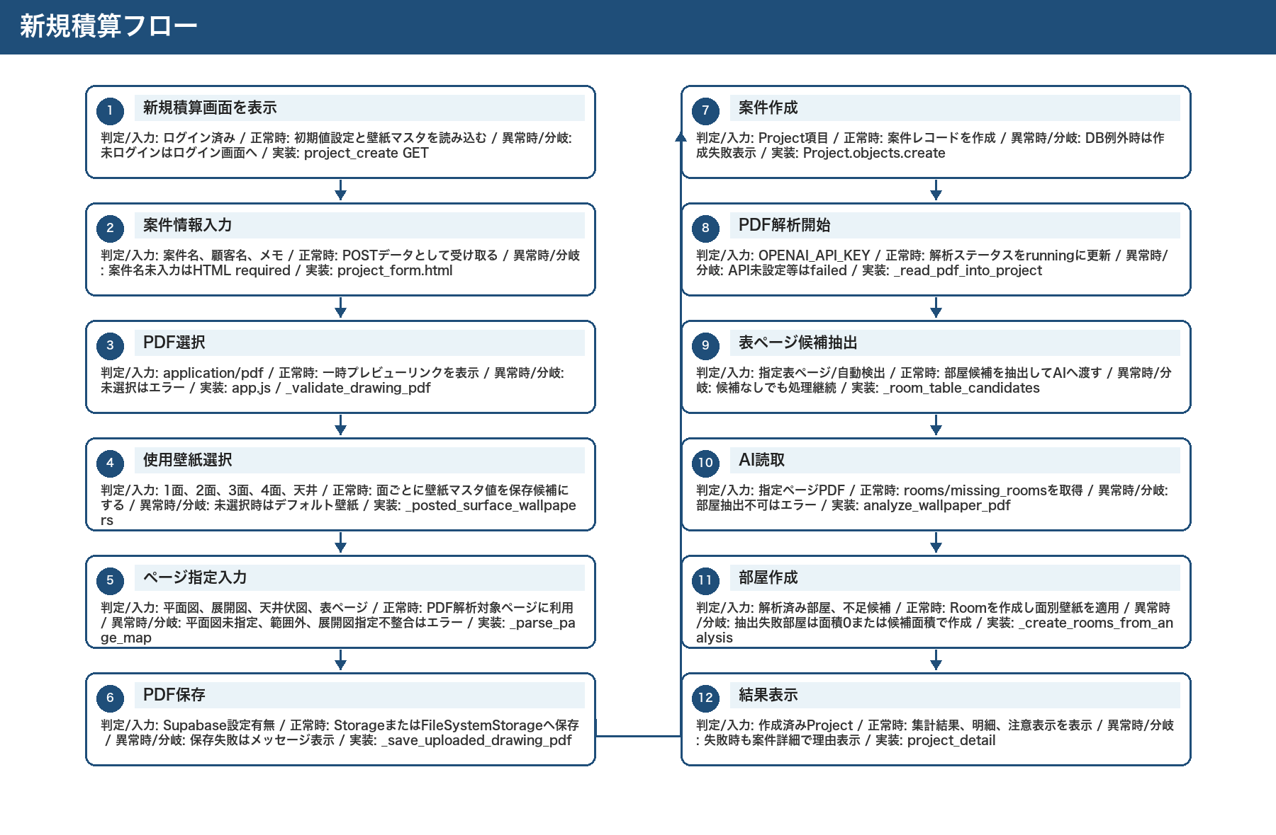
新規積算フロー

編集保存フロー
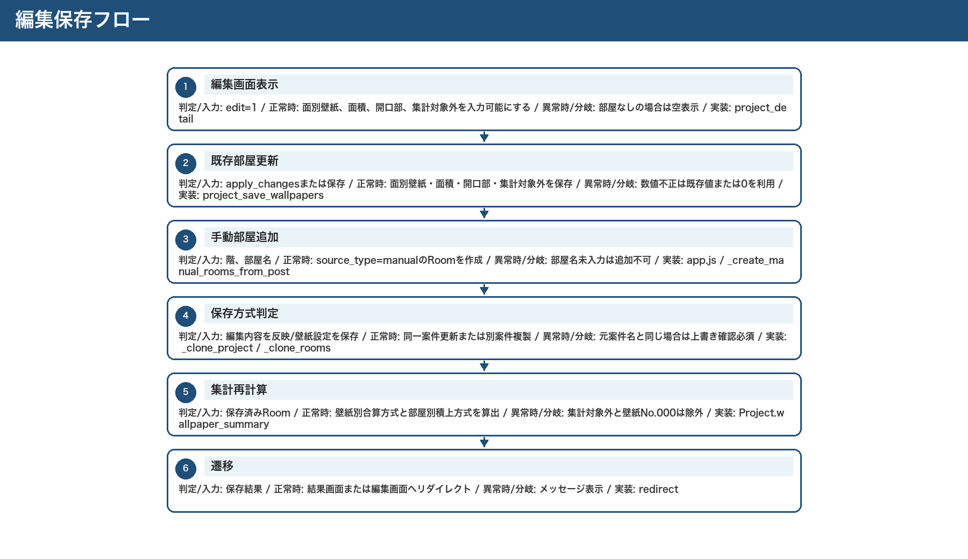
編集保存フロー

CSV出力フロー
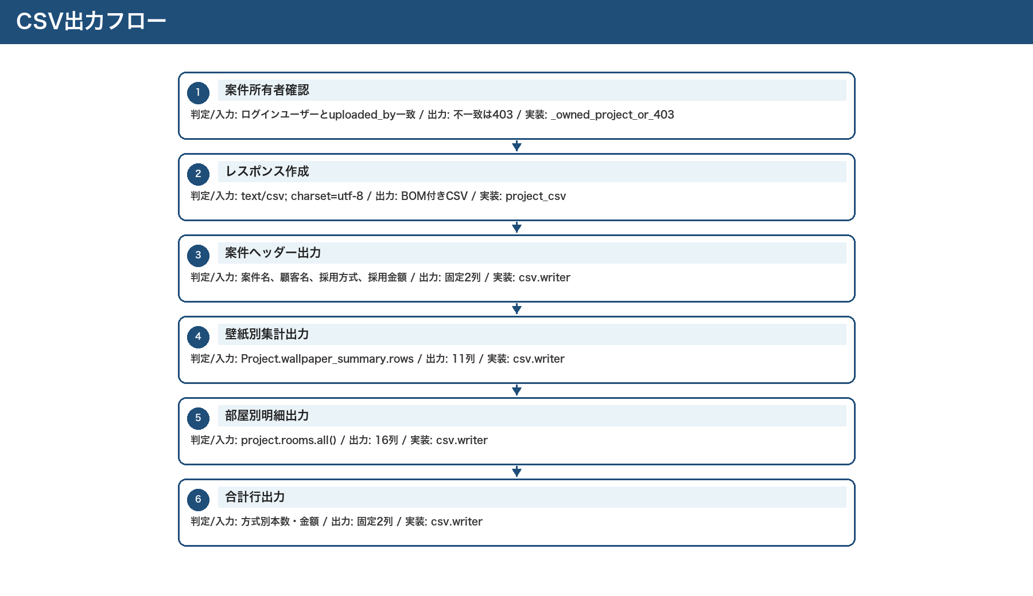
CSV出力フロー

